POZO A TIERRA 10 Ohm
 |  | REPORTE DE INSTALACIÓN DE POZO A TIERRA

INSTITUCIÓN : |  |  |  | CODIGO DE LA IIBB: |  | FECHA INICIO/FIN:
NOMBRE DE LA INSTITUCIÓN: |  |  |  |  |  | HORA INICIO/FIN: | 08.00 a.m. | 13:00:00

REPORTE FOTOGRÁFICO DE INSTALACIÓN
1. Fotografía frontal de la IIBB

 |  |  |  | Comentario foto: (incluir cartel)
 |  |  |  | Fotografía frontal de la IIBB

2. Fotografía de la ubicación del pozo a tierra antes de ser instalado

 |  |  | Comentario foto: (incluir cartel)
 |  |  | Fotografía de la ubicación del pozo a tiera antes de ser instalado

3. Fotografía de instalación de pozo a tierra

 | Comentario foto: (incluir cartel) |  |  |  | Comentario foto: (incluir cartel)
 | Fotografía panoramica de la zanja abierta |  |  |  | Fotografía panorámica del vertido de la tierra de cultivo cernida en la zanja

 | Comentario foto: (incluir cartel) |  |  |  | Comentario foto: (incluir cartel)
 | Fotografía panorámica del vertido de la sal granulada en la zanja |  |  |  | Fotografía panorámica del vertido de la de la disolución del cemento conductivo

 | 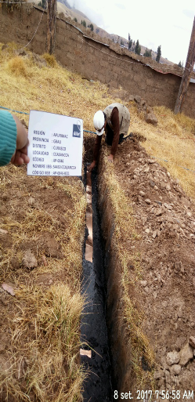

 | Comentario foto: (incluir cartel) |  |  |  | Comentario foto: (incluir cartel)
 | Fotografía paorámica de la colocación del fleje de cobre(se debe apreciar las marcas del fleje) |  |  |  | Fotografía panorámica vertido de la de la disolución del cemento conductivo sobre el fleje.

 | Comentario foto: (incluir cartel) |  |  |  | Comentario foto: (incluir cartel)
 | Fotografía panorámica del vertido de la sal granulada luego del cemento conductivo. |  |  |  | Fotografía panorámica del vertido del resto de la tierra de cultivo cernida sobre la zanja.

 | Comentario foto: (incluir cartel)
 | Fotografía panorámica de vertido y rellenado de la tierra cernida sobre la zanja

4. Fotografía de medición del pozo a tierra

 | Comentario foto: (incluir cartel/electrodo de tensión debe de estar a 7.8m)
 | MEDICION 1:Foto panorámica de medición de pozo a tierra (se debe apreciar las estacas y la medición del equipo)

 | Comentario foto: (incluir cartel/electrodo de tensión debe de estar a 9.3m)
 | MEDICION 2:Foto panorámica de medición de pozo a tierra (se debe apreciar las estacas y la medición del equipo)

 | Comentario foto: (incluir cartel/electrodo de tensión debe de estar a 10.8m)
 | MEDICION 3:Foto panorámica de medición de pozo a tierra (se debe apreciar las estacas y la medición del equipo)

